1号機
No.1 | 押下スイッチ番号 | 1 | 2 | 3 | 4 | 5 | 6 | 7 | 8 | 9 | 10 | 11 | 12 | off

 | 平均 | 1 | 243 | 513 | 853 | 1192 | 1568 | 1978 | 2377 | 2792 | 3153 | 3478 | 3741 | 3953
 | 標準偏差 | 2 | 1 | 5 | 4 | 4 | 4 | 4 | 5 | 6 | 4 | 3 | 4 | 8
 | 最大 | 4 | 244 | 522 | 858 | 1196 | 1573 | 1982 | 2390 | 2804 | 3156 | 3482 | 3747 | 3963
 | 最小 | 0 | 242 | 511 | 846 | 1186 | 1564 | 1972 | 2372 | 2784 | 3144 | 3473 | 3734 | 3939
 | 最大最小差 | 4 | 2 | 11 | 12 | 10 | 9 | 10 | 18 | 20 | 12 | 9 | 13 | 24

 | 生データ | 2 | 244 | 521 | 855 | 1195 | 1564 | 1980 | 2390 | 2804 | 3144 | 3475 | 3734 | 3948
 |  | 0 | 242 | 511 | 858 | 1194 | 1572 | 1972 | 2373 | 2794 | 3156 | 3478 | 3741 | 3959
 |  | 3 | 243 | 511 | 849 | 1194 | 1564 | 1980 | 2372 | 2785 | 3156 | 3475 | 3738 | 3941
 |  | 0 | 242 | 511 | 857 | 1196 | 1566 | 1977 | 2377 | 2784 | 3150 | 3480 | 3746 | 3939
 |  | 0 | 242 | 511 | 857 | 1186 | 1572 | 1974 | 2378 | 2793 | 3156 | 3481 | 3741 | 3945
 |  | 4 | 242 | 511 | 851 | 1188 | 1569 | 1981 | 2378 | 2794 | 3155 | 3480 | 3745 | 3945
 |  | 0 | 244 | 511 | 854 | 1187 | 1573 | 1976 | 2373 | 2794 | 3150 | 3482 | 3737 | 3947
 |  |  | 242 | 511 | 858 | 1194 | 1572 | 1982 | 2380 | 2792 | 3148 | 3475 | 3740 | 3959
 |  |  |  | 522 | 849 |  | 1572 | 1982 | 2373 | 2786 | 3156 | 3481 | 3740 | 3962
 |  |  |  |  | 846 |  | 1565 |  | 2379 | 2786 | 3155 | 3473 | 3747 | 3963
 |  |  |  |  |  |  | 1564 |  |  | 2796 |  |  |  | 3961
 |  |  |  |  |  |  |  |  |  |  |  |  |  | 3963
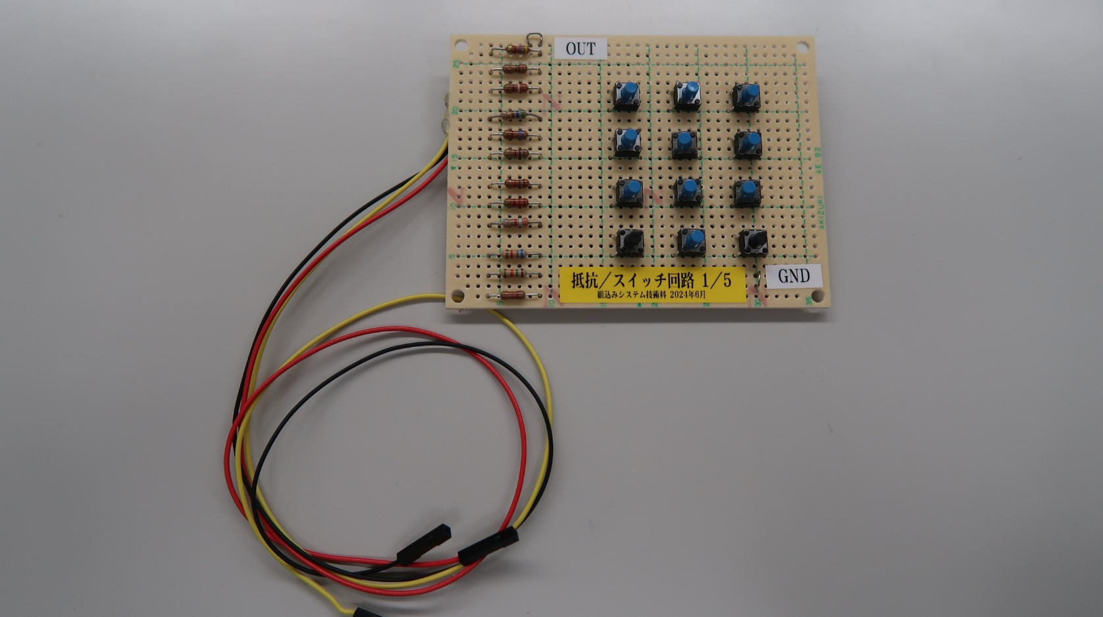
抵抗／スイッチ回路の入出力特性
 |  |  |  |  |  |  |  |  |  |  |  |  |  | 3954
 |  |  |  |  |  |  |  |  |  |  |  |  |  | 3956
 |  |  |  |  |  |  |  |  |  |  |  |  |  | 3954

2号機
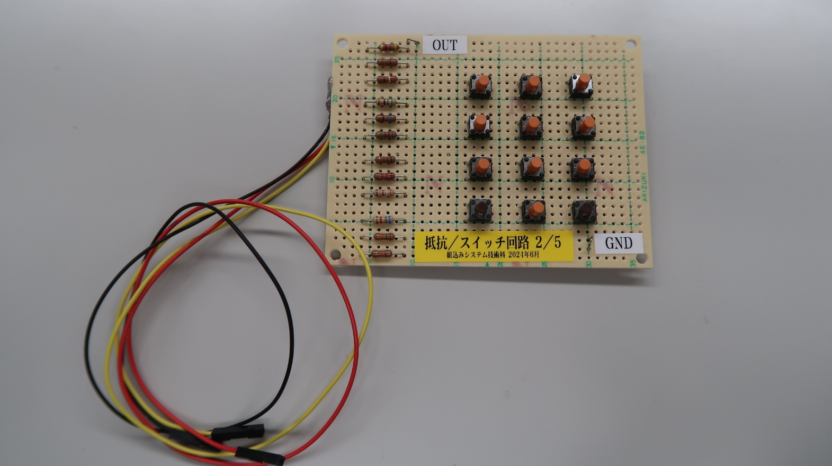
No.2 | 押下スイッチ番号 | 1 | 2 | 3 | 4 | 5 | 6 | 7 | 8 | 9 | 10 | 11 | 12 | off

 | 平均 | 2 | 242 | 523 | 865 | 1198 | 1573 | 1986 | 2380 | 2791 | 3151 | 3478 | 3749 | 3964
 | 標準偏差 | 2 | 2 | 5 | 5 | 4 | 4 | 2 | 4 | 4 | 4 | 4 | 4 | 5
 | 最大 | 7 | 244 | 529 | 874 | 1201 | 1578 | 1988 | 2384 | 2796 | 3156 | 3484 | 3754 | 3971
 | 最小 | 0 | 238 | 511 | 860 | 1191 | 1567 | 1981 | 2374 | 2784 | 3144 | 3472 | 3740 | 3953
 | 最大最小差 | 7 | 6 | 18 | 14 | 10 | 11 | 7 | 10 | 12 | 12 | 12 | 14 | 18

 | 生データ | 3 | 238 | 511 | 861 | 1200 | 1570 | 1984 | 2384 | 2784 | 3144 | 3474 | 3750 | 3968
 |  | 0 | 243 | 524 | 860 | 1193 | 1576 | 1987 | 2378 | 2796 | 3146 | 3481 | 3751 | 3971
 |  | 7 | 244 | 524 | 869 | 1200 | 1570 | 1982 | 2384 | 2790 | 3156 | 3472 | 3752 | 3964
 |  | 0 | 244 | 525 | 861 | 1191 | 1569 | 1985 | 2374 | 2793 | 3150 | 3473 | 3748 | 3962
 |  | 0 | 241 | 525 | 870 | 1200 | 1578 | 1988 | 2383 | 2795 | 3149 | 3475 | 3746 | 3965
 |  | 3 | 243 | 526 | 865 | 1191 | 1577 | 1986 | 2384 | 2788 | 3154 | 3475 | 3750 | 3969
 |  | 2 | 243 | 525 | 871 | 1200 | 1574 | 1988 | 2384 | 2790 | 3156 | 3475 | 3750 | 3964
 |  | 3 | 244 | 525 | 868 | 1201 | 1570 | 1987 | 2381 | 2794 | 3156 | 3480 | 3751 | 3956
 |  | 5 | 243 | 526 | 866 | 1199 | 1578 | 1987 | 2378 | 2789 | 3154 | 3484 | 3744 | 3964
 |  | 0 | 241 | 527 | 862 | 1201 | 1572 | 1981 | 2376 | 2793 | 3146 | 3480 | 3752 | 3968
 |  | 4 | 243 | 525 | 860 | 1192 | 1570 | 1986 | 2381 | 2788 | 3149 | 3481 | 3746 | 3957
 |  | 0 |  | 525 | 860 | 1198 | 1576 |  | 2376 | 2788 | 3148 | 3478 | 3746 | 3953
 |  |  |  | 529 | 866 | 1201 | 1567 |  | 2376 | 2795 |  | 3476 | 3754 | 3968
 |  |  |  | 511 | 874 | 1200 |  |  | 2384 | 2786 |  | 3478 | 3752
 |  |  |  | 524 |  | 1198 |  |  | 2384 | 2793 |  | 3482 | 3740
 |  |  |  |  |  |  |  |  | 2376 |  |  | 3477

抵抗／スイッチ回路の入出力特性

3号機
No.3 | 押下スイッチ番号 | 1 | 2 | 3 | 4 | 5 | 6 | 7 | 8 | 9 | 10 | 11 | 12 | off

 | 平均 | 1 | 239 | 511 | 863 | 1201 | 1575 | 1977 | 2370 | 2783 | 3154 | 3488 | 3766 | 3982
 | 標準偏差 | 2 | 1 | 0 | 3 | 4 | 5 | 2 | 2 | 4 | 4 | 5 | 4 | 5
 | 最大 | 4 | 240 | 511 | 867 | 1208 | 1581 | 1978 | 2372 | 2789 | 3158 | 3492 | 3770 | 3988
 | 最小 | 0 | 237 | 511 | 857 | 1197 | 1569 | 1973 | 2368 | 2780 | 3148 | 3480 | 3760 | 3975
 | 最大最小差 | 4 | 3 | 0 | 10 | 11 | 12 | 5 | 4 | 9 | 10 | 12 | 10 | 13

 | 生データ | 3 | 238 | 511 | 857 | 1197 | 1573 | 1977 | 2369 | 2782 | 3153 | 3480 | 3763 | 3977
 |  | 0 | 240 | 511 | 863 | 1201 | 1579 | 1977 | 2372 | 2780 | 3148 | 3489 | 3770 | 3988
 |  | 0 | 240 | 511 | 863 | 1201 | 1572 | 1973 | 2368 | 2784 | 3158 | 3492 | 3760 | 3987
 |  | 0 | 237 | 511 | 867 | 1208 | 1581 | 1978 | 2371 | 2789 | 3158 | 3489 | 3765 | 3980
 |  | 4 | 239 | 511 | 864 | 1200 | 1569 | 1978 |  | 2781 | 3151 | 3490 | 3768 | 3984
 |  |  |  |  | 867 |  | 1578 |  |  |  |  |  | 3767 | 3976
 |  |  |  |  | 862 |  |  |  |  |  |  |  |  | 3982
 |  |  |  |  |  |  |  |  |  |  |  |  |  | 3984
 |  |  |  |  |  |  |  |  |  |  |  |  |  | 3975
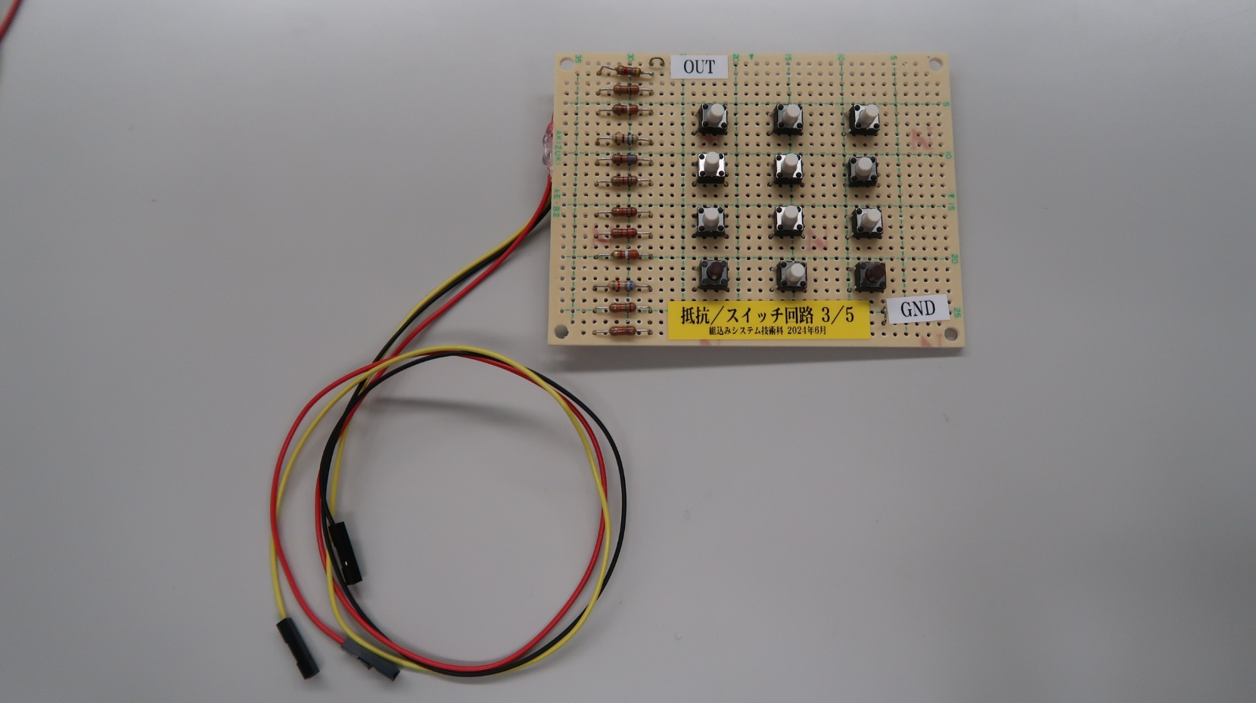
 |  |  |  |  |  |  |  |  |  |  |  |  |  | 3985

抵抗／スイッチ回路の入出力特性

4号機
No.4 | 押下スイッチ番号 | 1 | 2 | 3 | 4 | 5 | 6 | 7 | 8 | 9 | 10 | 11 | 12 | off

 | 平均 | 2 | 242 | 523 | 865 | 1198 | 1573 | 1986 | 2380 | 2791 | 3151 | 3478 | 3749 | 3964
 | 標準偏差 | 2 | 2 | 5 | 5 | 4 | 4 | 2 | 4 | 4 | 4 | 4 | 4 | 5
 | 最大 | 7 | 244 | 529 | 874 | 1201 | 1578 | 1988 | 2384 | 2796 | 3156 | 3484 | 3754 | 3971
 | 最小 | 0 | 238 | 511 | 860 | 1191 | 1567 | 1981 | 2374 | 2784 | 3144 | 3472 | 3740 | 3953
 | 最大最小差 | 7 | 6 | 18 | 14 | 10 | 11 | 7 | 10 | 12 | 12 | 12 | 14 | 18

 | 生データ | 3 | 238 | 511 | 861 | 1200 | 1570 | 1984 | 2384 | 2784 | 3144 | 3474 | 3740 | 3968
 |  | 0 | 243 | 524 | 860 | 1193 | 1576 | 1987 | 2378 | 2796 | 3146 | 3481 | 3750 | 3971
 |  | 7 | 244 | 524 | 869 | 1200 | 1570 | 1982 | 2384 | 2790 | 3156 | 3472 | 3751 | 3964
 |  | 0 | 244 | 525 | 861 | 1191 | 1569 | 1985 | 2374 | 2793 | 3150 | 3473 | 3752 | 3962
 |  | 0 | 241 | 525 | 870 | 1200 | 1578 | 1988 | 2383 | 2795 | 3149 | 3475 | 3748 | 3965
 |  | 3 | 243 | 526 | 865 | 1191 | 1577 | 1986 | 2384 | 2788 | 3154 | 3475 | 3746 | 3969
 |  | 2 | 243 | 525 | 871 | 1200 | 1574 | 1988 | 2384 | 2790 | 3156 | 3475 | 3750 | 3964
 |  | 3 | 244 | 525 | 868 | 1201 | 1570 | 1987 | 2381 | 2794 | 3156 | 3480 | 3750 | 3956
 |  | 5 | 243 | 526 | 866 | 1199 | 1578 | 1987 | 2378 | 2789 | 3154 | 3484 | 3751 | 3964
 |  | 0 | 241 | 527 | 862 | 1201 | 1572 | 1981 | 2376 | 2793 | 3146 | 3480 | 3744 | 3968
 |  | 4 | 243 | 525 | 860 | 1192 | 1570 | 1986 | 2381 | 2788 | 3149 | 3481 | 3752 | 3957
 |  | 0 |  | 525 | 860 | 1198 | 1576 |  | 2376 | 2788 | 3148 | 3478 | 3746 | 3953
 |  |  |  | 529 | 866 | 1201 | 1567 |  | 2376 | 2795 |  | 3476 | 3746 | 3968
 |  |  |  | 511 | 874 | 1200 |  |  | 2384 | 2786 |  | 3478 | 3754
 |  |  |  | 524 |  | 1198 |  |  | 2384 | 2793 |  | 3482 | 3752
 |  |  |  |  |  |  |  |  | 2376 |  |  | 3477

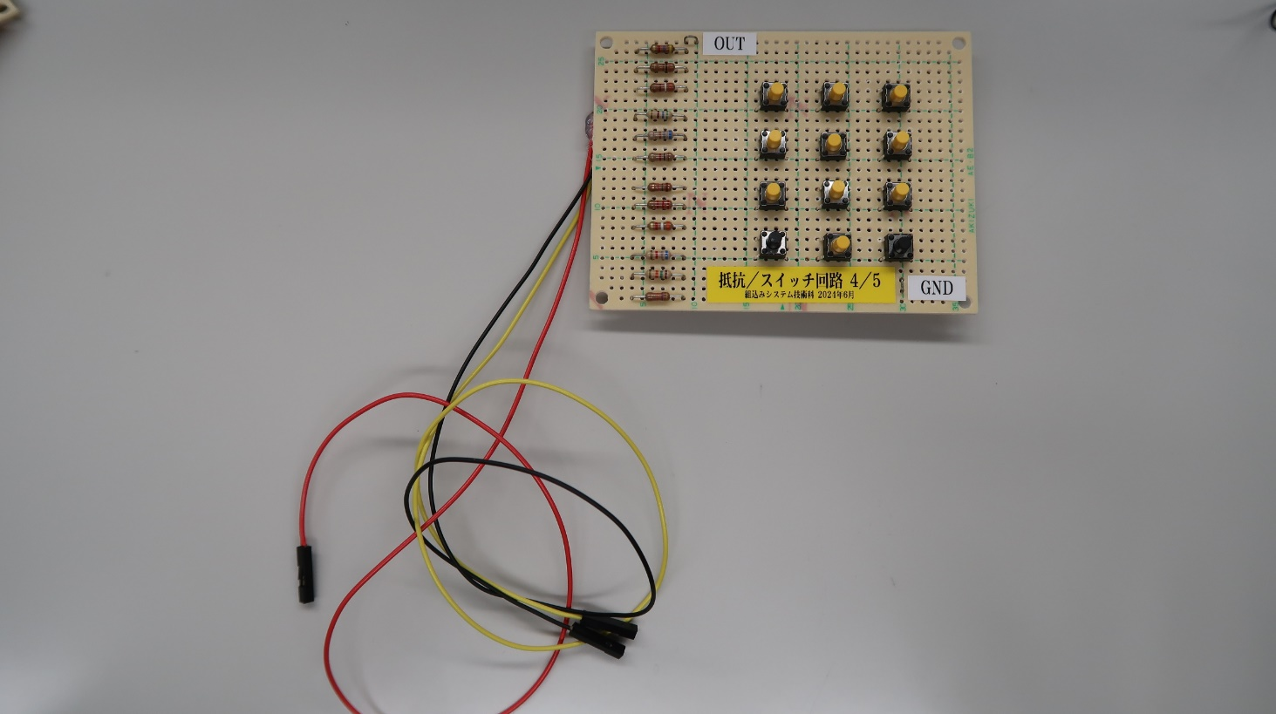
抵抗／スイッチ回路の入出力特性

5号機
No.５ | 押下スイッチ番号 | 1 | 2 | 3 | 4 | 5 | 6 | 7 | 8 | 9 | 10 | 11 | 12 | off

 | 平均 | 2 | 242 | 515 | 861 | 1197 | 1573 | 1983 | 2383 | 2790 | 3155 | 3481 | 3746 | 3969
 | 標準偏差 | 3 | 3 | 6 | 2 | 3 | 4 | 4 | 5 | 4 | 5 | 4 | 4 | 8
 | 最大 | 9 | 248 | 525 | 864 | 1202 | 1577 | 1989 | 2390 | 2800 | 3162 | 3485 | 3755 | 3979
 | 最小 | 0 | 235 | 511 | 857 | 1192 | 1567 | 1979 | 2374 | 2786 | 3146 | 3472 | 3735 | 3952
 | 最大最小差 | 9 | 13 | 14 | 7 | 10 | 10 | 10 | 16 | 14 | 16 | 13 | 20 | 27

 | 生データ | 7 | 243 | 511 | 863 | 1202 | 1577 | 1987 | 2378 | 2792 | 3150 | 3477 | 3735 | 3973
 |  | 1 | 237 | 511 | 857 | 1197 | 1571 | 1980 | 2380 | 2800 | 3162 | 3484 | 3746 | 3979
 |  | 0 | 245 | 511 | 861 | 1196 | 1575 | 1989 | 2374 | 2790 | 3157 | 3472 | 3747 | 3974
 |  | 0 | 235 | 511 | 859 | 1199 | 1571 | 1984 | 2385 | 2786 | 3154 | 3482 | 3748 | 3974
 |  | 5 | 242 | 521 | 862 | 1200 | 1575 | 1979 | 2384 | 2790 | 3159 | 3477 | 3755 | 3972
 |  | 2 | 248 | 511 | 864 | 1192 | 1568 | 1981 | 2383 | 2792 | 3149 | 3481 | 3746 | 3971
 |  | 9 | 241 | 511 | 859 | 1195 | 1571 | 1980 | 2378 | 2788 | 3153 | 3484 | 3748 | 3968
 |  | 0 | 240 | 525 | 863 | 1200 | 1577 | 1981 | 2386 | 2788 | 3154 | 3478 | 3748 | 3971
 |  | 6 | 242 | 524 | 860 | 1195 | 1570 | 1986 | 2388 | 2788 | 3150 | 3482 | 3748 | 3976
 |  | 0 | 243 | 522 | 859 | 1192 | 1576 | 1980 | 2386 | 2789 | 3160 | 3485 | 3744 | 3973
 |  | 2 | 244 | 511 | 864 | 1192 | 1567 | 1981 | 2390 | 2788 | 3146 | 3481 | 3744 | 3968
 |  | 2 | 244 |  | 860 | 1200 | 1576 | 1989 | 2385 |  | 3154 | 3485 | 3748 | 3973
 |  | 0 |  |  | 859 | 1200 |  |  | 2377 |  | 3158 | 3482 | 3748 | 3963
 |  | 0 |  |  |  | 1195 |  |  | 2386 |  | 3154 |  | 3741 | 3961
 |  |  |  |  |  |  |  |  |  |  | 3162 |  | 3742 | 3952
 |  |  |  |  |  |  |  |  |  |  | 3162 |  | 3746 | 3954
 |  |  |  |  |  |  |  |  |  |  |  |  | 3750
 |  |  |  |  |  |  |  |  |  |  |  |  | 3744
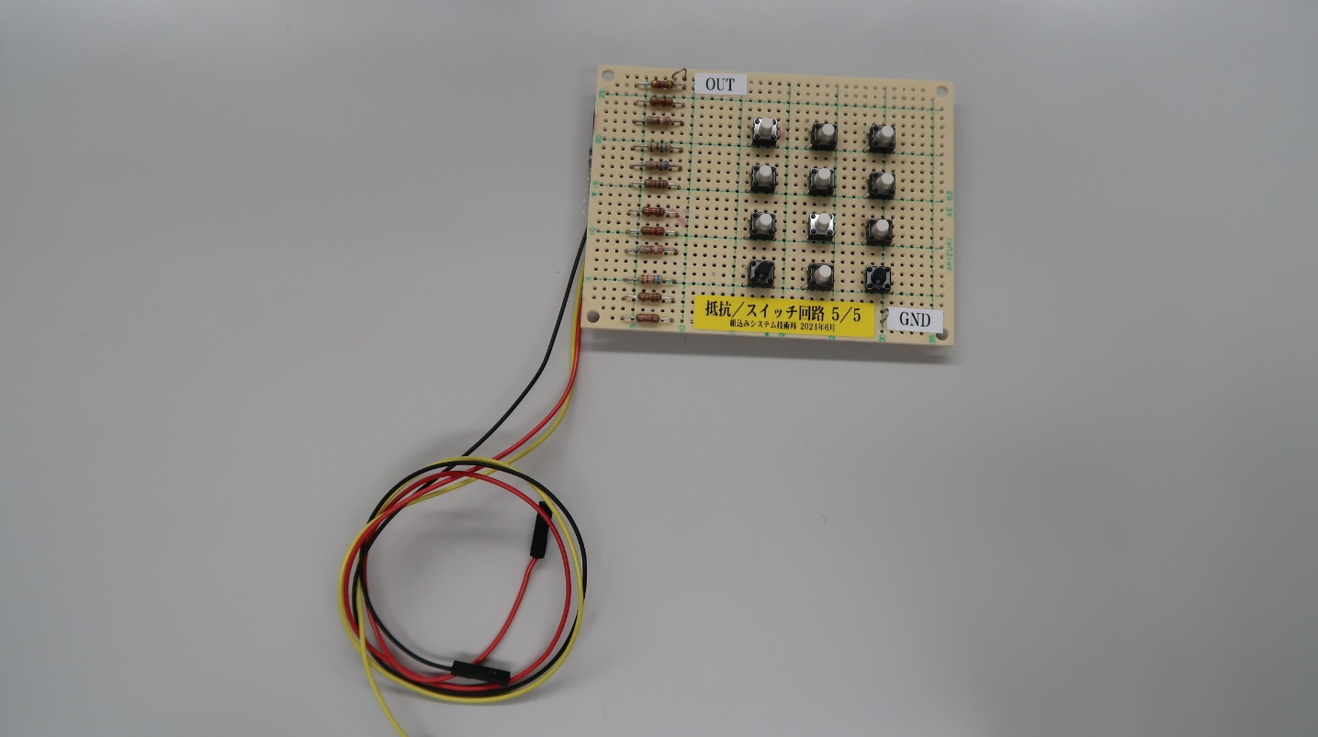
 |  |  |  |  |  |  |  |  |  |  |  |  | 3752
 |  |  |  |  |  |  |  |  |  |  |  |  | 3749
抵抗／スイッチ回路の入出力特性

